ВЕРСАЛЬ
Прайс-лист от 01.08.2021
Срок изготовления 45 рабочих дней
Сборка 7% . Сборка только фабричными сборщиками
Базовая комплектация: стекло калёное, направляющие роликовые, ручки сосна -грибок, петля без доводчиков

Буфеты серии Версаль |  |  | РРЦ
Наименование |  | размеры (ВхШхГ) | Лак бесцвет. | Белый воск | Эмаль
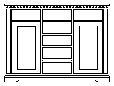 | Низ буфета 2 двери 7 ящиков | 945х1358х520 | 30,490 | 41,160 | 45,740
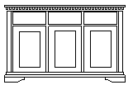 | Низ буфета 3 двери 3 ящика | 945х1358х520 | 27,140 | 36,640 | 40,710
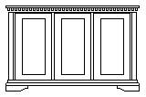 | Низ буфета 3 двери | 945х1358х520 | 25,770 | 34,790 | 38,660
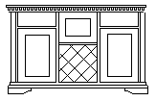 | Низ буфета 2 ящика две двери + бар | 945х1358х520 | 43,970 | 59,360 | 65,960
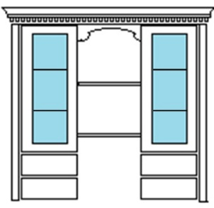 | Верх буфета 2 двери 4 ящика | 1256х1358х370 | 40,710 | 54,960 | 61,070
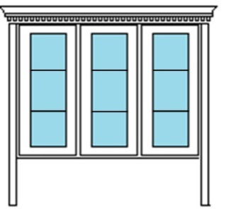 | Верх буфета 3 двери | 1256х1358х370 | 36,810 | 49,690 | 55,220
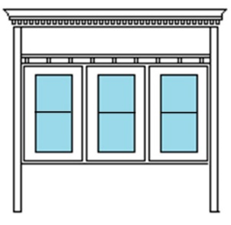 | Верх буфета 3 двери с балконом | 1256х1358х370 | 38,470 | 51,930 | 57,710
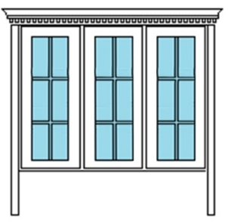 | Верх буфета 3 двери с раскладкой | 1256х1358х370 | 39,970 | 53,960 | 59,960

Дополнительная комплектация - оговаривается при заказе |  |  |  | розн
Стекло с фацетом |  |  |  | РАСЧЁТ
Стекляные полки 413х300 за 1 шт |  |  |  | 750
Подсветка полок (4 шт) транс. 4х400 лента светодиодн профиль |  |  |  | 5,610
Подсветка полок (6 шт) транс. 6х400 лента светодиодн профиль |  |  |  | 8,410
Подбор по каталогам |  |  |  | РАСЧЁТ
Направляющие для ящиков Низа буфета L=450 мм (за комплект на 1 ящик) |  |  |  | розн
шариковые 35 мм неполного выдвижения |  |  |  | 410
шариковые 45 мм полного выдвижения |  |  |  | 960
шариковые 45 мм полного выдвижения с доводчиком |  |  |  | 1,170
Направляющие для ящиков Верха буфета L=300 мм (за комплект на 1 ящик) |  |  |  | розн
шариковые 35 мм |  |  |  | 210
шариковые 45 мм полного выдвижения |  |  |  | 690
шариковые 45 мм полного выдвижения с доводчиком |  |  |  | 890
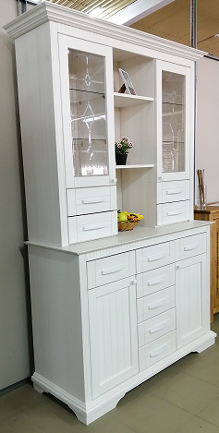
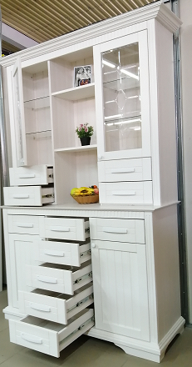
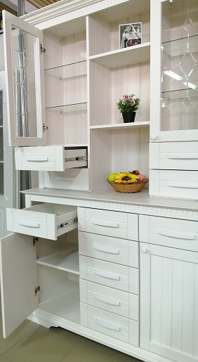

Данный буфет выполнен в максимальной комплектации (максим. Количество ящиков)
т.е. ящики на шариковых направляющих полного выдвижения с доводчиками
Ручки металлические. (красиво бы смотрелись и матовые черные)
Стекла с фацетом и рисунком. Данный комплект стекол с фрезеровкой стоит 15 000 рублей.
Полки стекло каленое 5 мм толщиной. Сзади в полках выполнена подсветка на светодиодах
(т.е. полки светятся)
Буфет покрашен в цвет : Белый воск.
Доставлять клиентам лучше в собраном виде. Отдельно тумба низа и отдельно верх буфета.
Тумбу низа можно продавать отдельно. На крышке нет отверстий для крепления верха.
Комбинация различных типов буфетов представлена выше в прайс - листе.

